Накладная-№3
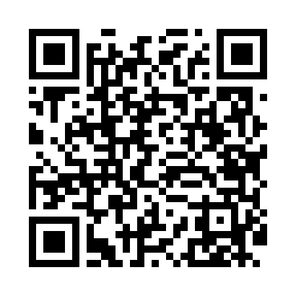
Номер товарно-транспортной накладной: |  |  | Торговый представитель: Kamol aka
Поставщик: Toshkent falcon fly 2 |  |  | Телефон торгового представителя: +998979626299
Дата отгрузки: 09.10.2025 |  |  | Контрагент: Dona zakass
Дата консигнации: |  |  | Адрес:
Доставщик: |  |  | Телефон:
Телефон доставщика:
Время заказа: 09.10.2025 14:13:57
№ | Штрих-код | Название товаров (работ,услуг) | Количество | Количество в кейсе | Цена | Сумма
 |  |  | 6 |  |  | 27.6
1 | None | Зираворлар учун металлдан ишланган идиш BA633 6 S/S DB-15-99 | 6 | 6 шт. | 4.60 | 27.60
Итого: 27.6$|->UZS: 345,000.00

